综合测试
1.电机装入综合测试台
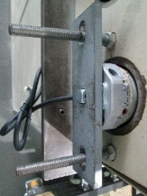
2.装测试扣板
方轴插入测试扣板
测试扣板贴平前盖板
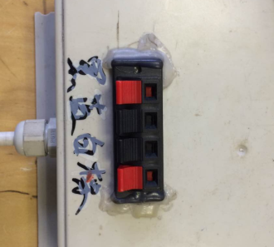
3.电机接入测试盒
按测试盒上的线序提示，将电源线接入测试盒
★按照测试盒上的线序接线，不要接错
DOOYA 作业指导书JS-9-1.52 C/01
适用类型：FTS系列电机 | 制程站别：综合测试 | 人数：1 | 标准工时： | 日期：2018/6/8
作业步骤：

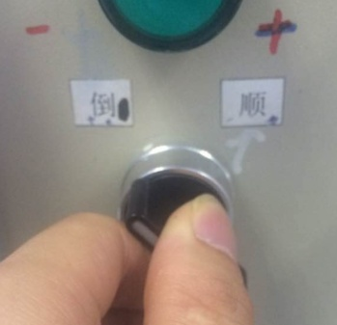
1.减速端装入测试台
4.接通电源
接通测试盒电源，测试盒会发出“滴、滴、滴”三声提示音
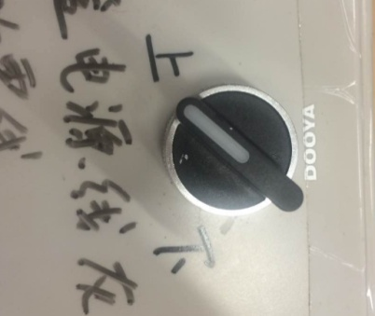
2.用手来回转动，使电机减速端卡进测试台方形槽中
5.电机上行
将测试盒开关打至“上”，电机通电开始上行
3.电机卡入后，内齿套卡扣与测试台皇冠治具红色记号对齐，插入电机
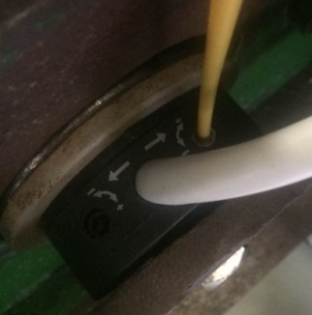
依据网印调节蜗杆往“+”方向，电机上行，上行到计数开关，然后反向调节，电机停止运行，再将电机断电，调节蜗杆网印往“+”方向调节3圈后停止，再将电机通电，电机上行，到达行程点后停止。重复测试3次限位及刹车，每次测试上行距离不低于10cm
★不能刹车打滑
★不要有电机拉不动
★注意不要有反转网印不能错
★调节杆调节蜗杆,不能有紧、卡或调节杆断现象
★在电机行程限位后，改变电机运行方向时电机会突然“打滑”一下的现象，是正常现象
★调节杆调节蜗杆,不能有紧、卡或调节杆断现象
6.测试上行限位及提升力
计数开关
4.完整插入效果
★按照规定的电压测试(230V、120V)
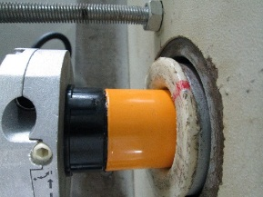  

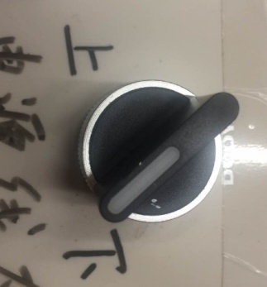
7.电机下行
将测试盒开关打至“下”，电机通电开始下行

8.测试下行限位及刹车
依据网印调节蜗杆往“+”方向，电机下行，电机下行至计数开关，然后反向调节，电机停止运行，依据上行测试刹车方式测试刹车3次，每次测试不低于10cm
计数开关
9.放下砝码
★电机上行不能有拉不动的情况

★不能刹车打滑
★不要有电机拉不动
★注意不要有反转网印不能错
★调节杆调节蜗杆,不能有紧、卡或调节杆断现象
★在电机行程限位后，改变电机运行方向时电机会突然“打滑”一下的现象，是正常现象
★调节杆调节蜗杆,不能有紧、卡或调节杆断现象
★电机下行测试不能刹车打滑
刹车
不能
打滑
砝码完全落下，测试盒开关打至“中间档”，电机断电，取下电源线及扣板
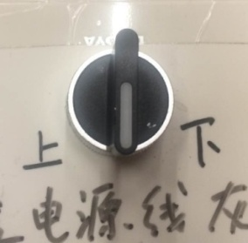

 |  |  |  |  | 

